Arkusz1
Spis elementów używanych na zajęciach
Arduino Uno | 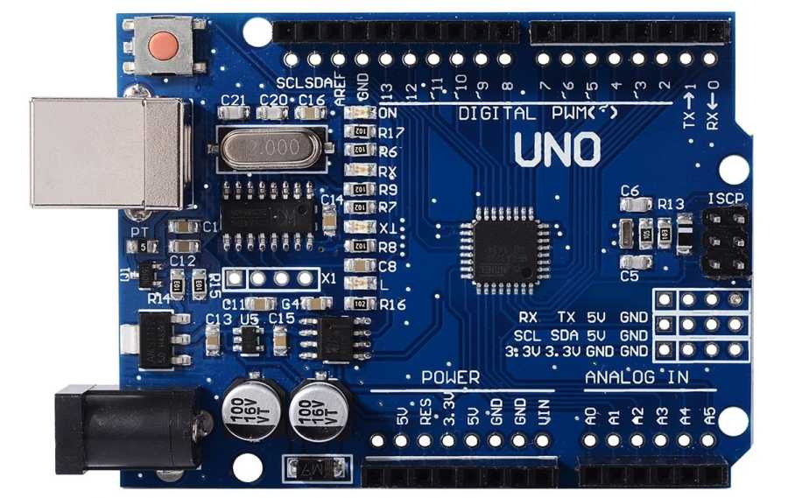
Arduino Mega | 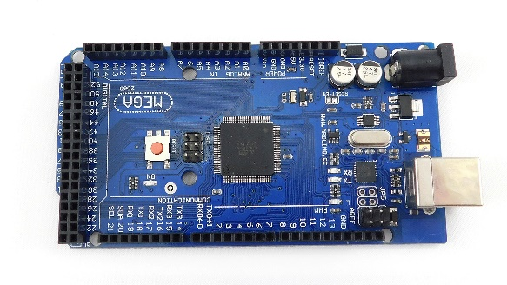
Arduino Nano | 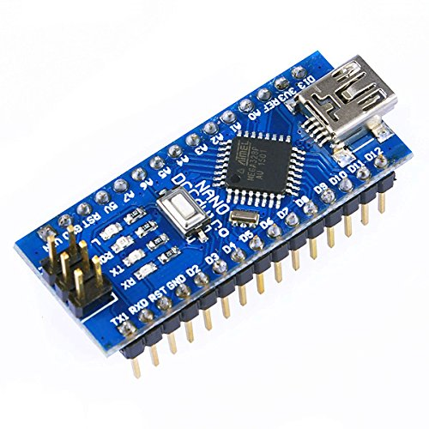
Zestaw rezystorów 1/4W 1% | 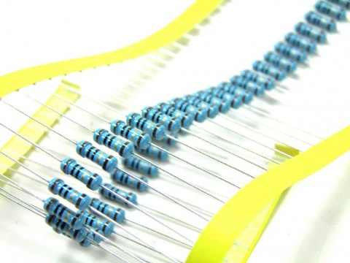
Diody LED 5mm | 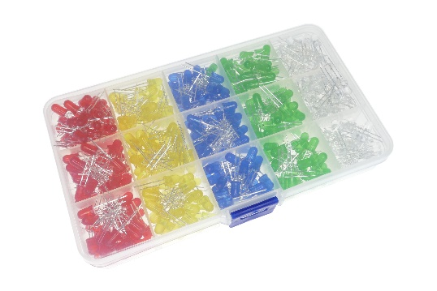
Cyfrowe diody WS2812b | 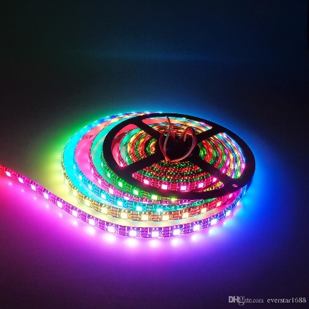
Termistory | 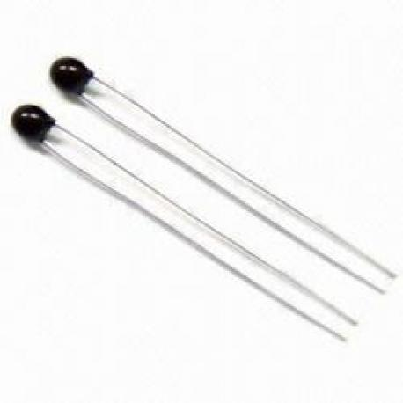
Fotorezystory | 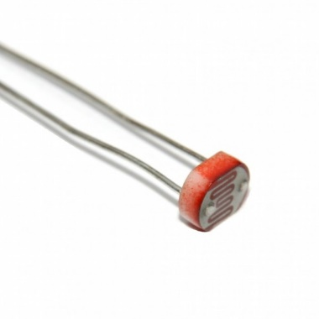
Buzzer z generatorem | 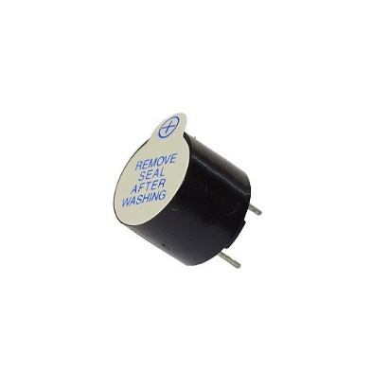
Buzzer bez generatora | 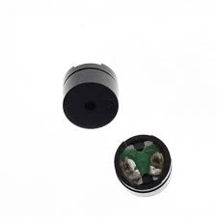
Bluetoooth hc-06/hc-05 | 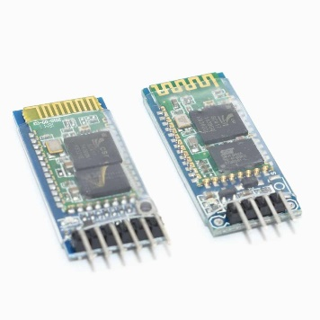
Wyświetlacz lcd 2x16 | 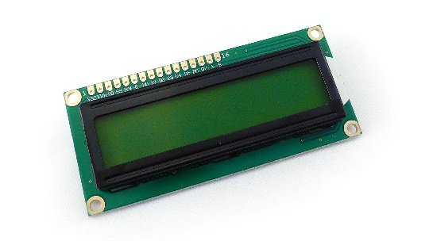
Przyciski monostabilne | 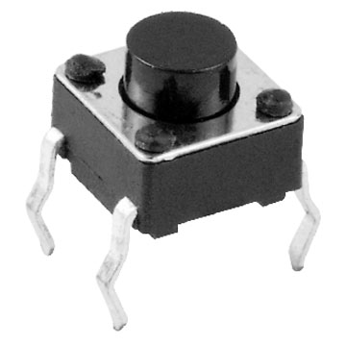
Serwomechanizm sg90 | 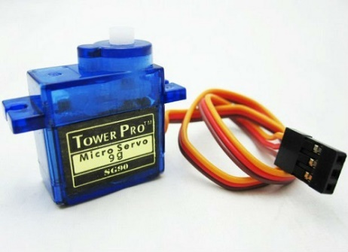
mostek H l293d/l298n | 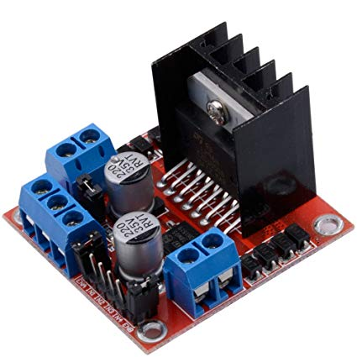 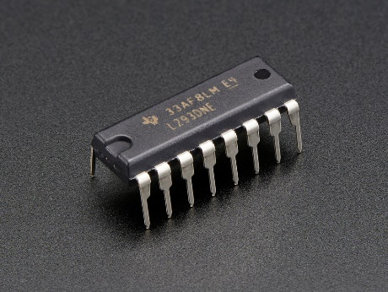
płytka stykowa 830 pól | 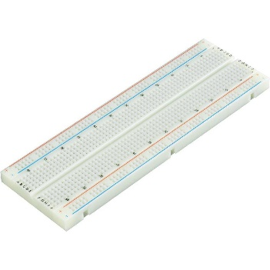
zestaw przewodów podłączeniowych | 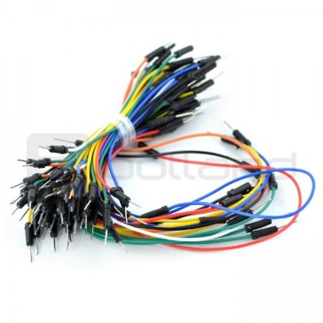
ultradźwiękowy czujnik odległości hc-sr04 | 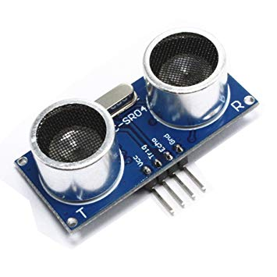
czujnik wilgotności i temperatury dht11 | 